PR申請單
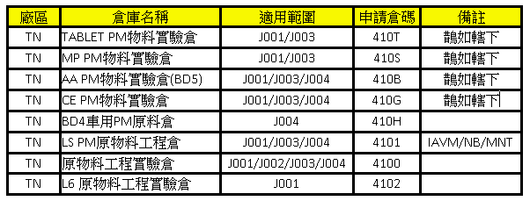
 |  |  |  |  |  |  |  |  |  |  |  | For北廠倉碼 | For南廠倉碼
請 購 單 |  |  |  |  |  |  |  |  |  |  |  |  |  | 範例
※請依一張請購單，一個類別為原則提出請購
所購物品屬產線機台用品請附上機台資訊(請填生產設備)
※ 預算編號: |  |  |  | 可閱讀人員： |  |  |  | 申請日期：

類 別 |  | □原料□耗材□包材 □加工 □修理 □模具 □低值易耗品 □其他____________________
有無料號 |  | □有 □無 | 成本中心： |  |  |  | 需求日期：
倉碼--有料號須填寫請往右拉 (請詢問該專案預算代碼PM人員倉別) |  |  | 北廠廠區： | 採購組織： | 倉別： | 南廠廠區： | 採購組織： | 倉別：

指定廠商必填 *指廠目的及效益評估:六則一勾選, 勾選 a.~c. 者, 必填寫其相對應資訊 □ a.配合原機台/設備之零件更換,維修或原廠牌之配件及週邊設備不能以他項物品替代，【原機台/設備名稱及供應商名稱】 □ b.現有系統的修改及追加。【原系統名稱及請購單號：】。 ■ c.現有的年度合約廠商。【原合約編號：】。 □ d.特殊功能,市場上唯一供應商。【請回覆於下方指廠目的及效益說明，供應商之唯一性】。 □ e.經過市場上可能供應商的品質,交期,成本及服務等比較,認為唯一合乎要求，【請回覆於下方指廠目的及效益說明】。 □ f.其他敘述，【請回覆於下方指廠目的及效益說明】。 已上各選項均須回覆下方問題 *指定廠商: *指廠目的及效益: *2nd Source預計開發時程及其他替代方案之說明:

序號 | 料號 |  | 品名/規格/廠牌 |  |  | 數量 |  | 單位 | 參考單價 | 總價 | 參考廠商
1
2
3
4
申請人 |  |  |  |  | 工號

PR--生產設備--資產相關
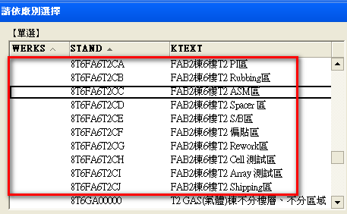
範例：

 | EQ-IQ | 資產保管人 | 資產保管部門 | 存放位置

 | 資產中文描述
 | 資產規格

